BALANCE GENERAL
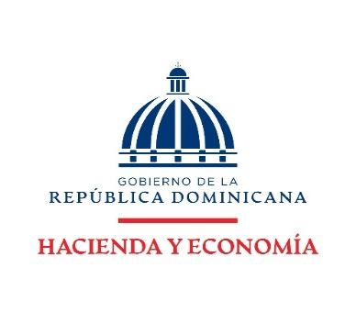

DIRECCION FINANCIERA
BALANCE GENERAL
AL 31 ENERO 2026
(VALORES EN RD$)

ACTIVOS

ACTIVOS CORRIENTES
Disponibilidades | 360,099,803.38
Cuentas y documentos por cobrar | -
Inventarios | 30,658,378.54
TOTAL ACTIVOS CORRIENTES | 390,758,181.92

ACTIVOS NO CORRIENTES
Bienes en uso neto | 520,978,501.14
Bienes Intangibles | 12,257,806.20
TOTAL ACTIVOS NO CORRIENTES | 533,236,307.34

TOTAL ACTIVOS | 923,994,489.26

PASIVOS

PASIVOS CORRIENTES:
Cuentas por pagar | 3,726,204.86
TOTAL PASIVO CORRIENTES | 3,726,204.86

PASIVOS NO CORRIENTES:
Pasivos no corrientes | -
TOTAL PASIVO NO CORRIENTES | -

TOTAL PASIVOS | 3,726,204.86

PATRIMONIO
Patrimonio Institucional | 920,268,284.40

TOTAL PASIVOS Y PATRIMONIO | 923,994,489.26

Nota: El Ministerio de Hacienda como ente contable del Gobierno Central no realiza/ejecuta Pasivo no corrientes dado que las normativas actuales no lo contemplan para este tipo de institución.
El Balance General está preparado con la ejecución presupuestaria.

